Merge Sort 2
Comparando 1 a 1 |  |  | Vai gerar | Esta dupla

8 | + | 3 |  | 3 | 8
5 | + | 4 |  | 4 | 5
7 | + | 6 |  | 6 | 7
1 | + | 2 |  | 1 | 2

Comparando |  |  | Vai Gerar | Estes SubConjuntos

3, 8 | + | 4, 5 |  | 3,4,5,8
6.7 | + | 1, 2 |  | 6,7,1,2

3,4,5,8 | + | 6,7,1,2 |  | 1,2,3,4,5,6,7,8

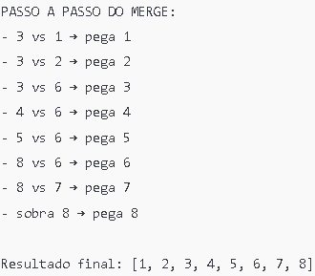

 | Complexidade de Tempo (Big O)
 | Situação | Notação | Explicação
 | Melhor caso | O(n log n) | Divide sempre ao meio, mesmo se já estiver ordenado
 | Caso médio | O(n log n) | Divide e combina em cada nível da recursão
 | Pior caso | O(n log n) | Mesmo se estiver em ordem reversa, faz os mesmos passos

 | Complexidade de Espaço
 | Espaço utilizado | Notação | Justificativa
 | Memória adicional usada | O(n) | Precisa criar arrays temporários ao mesclar

